画面定義(広告入力)-1
第１章 画面定義 | システム名 | 広告入力 | プログラム名 | 作成日 |  |  | 作成者

 | サブシステム名 |  | プログラムID | 更新日 |  |  | 更新者

画面レイアウト（フォームオープン時） |  |  |  | テーブル定義
 |  |  |  | No | 参照/更新 | テーブル名
 |  |  |  | 1 | 参照
 |  |  |  | 2

入力日
2019/11/11
開始日
 |  |  |  | 各項目一覧
 |  |  |  | 1 | 入力日
 |  |  |  | 2 | 開始日
 |  |  |  | 3 | 開始時間
開始時間
 |  |  |  | 4 | きっかけ分類
 |  |  |  | 5 | きっかけ
きっかけ分類
▼
 |  |  |  | 6 | 費用金額
 |  |  |  | 7 | 効果日数
きっかけ
▼
 |  |  |  | 8
 |  |  |  | 9
費用金額
1000
 |  |  |  | 10
効果日数
7
 |  |  |  | 11
 |  |  |  | 12
 |  |  |  | 13
 |  |  |  | 14
 |  |  |  | 15
 |  |  |  | 16
 |  |  |  | 17
 |  |  |  | 18
 |  |  |  | 19

画面定義(効果表)-1
第１章 画面定義 |  | システム名 | 効果表 | プログラム名 | 作成日 |  |  | 作成者

 |  | サブシステム名 |  | プログラムID | 更新日 |  |  | 更新者

画面レイアウト（フォームオープン時） |  |  |  |  | テーブル定義
 |  |  |  |  | No | 参照/更新 | テーブル名
 |  |  |  |  | 1 | 参照
 |  |  |  |  | 2

きっかけ分類
▼
開始日
きっかけ
▼
 |  |  |  |  | 各項目一覧
 |  |  |  |  | 1 | きっかけ分類
 |  |  |  |  | 2 | きっかけ
日付 時間 費用金額 人数 ＣＰＯ 売上/人 リピータ率 延売上 延売上／人 □
 |  |  |  |  | 3 | 開始日
 |  |  |  |  | 4 | 日付
 |  |  |  |  | 5 | 時間
 |  |  |  |  | 6 | 費用金額
 |  |  |  |  | 7 | 人数
 |  |  |  |  | 8 | ＣＰＯ
 |  |  |  |  | 9 | 売上/人
 |  |  |  |  | 10 | リピータ率
 |  |  |  |  | 11 | 延売上
 |  |  |  |  | 12 | 延売上／人
 |  |  |  |  | 13 | □
 |  |  |  |  | 14
 |  |  |  |  | 15
 |  |  |  |  | 16
 |  |  |  |  | 17
 | CPO = 一人頭の広告費 |  |  |  | 18
 |  |  |  |  | 19

画面定義()-4
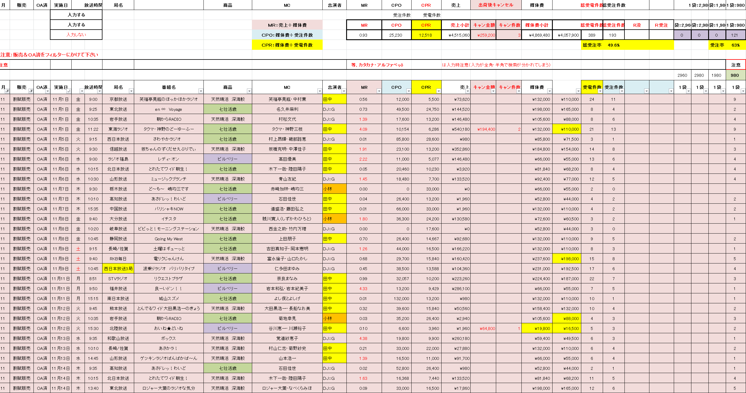
第１章 画面定義 |  | システム名 | プログラム名 | 作成日 | 作成者

 |  | サブシステム名 | プログラムID | 更新日 | 更新者

補足説明 |  |  |  |  |  | https://www.tsuhan-marketing.com/blog/archives/2248

 | 初回

 | 割賦

画面定義(顧客マップ)-1
第１章 画面定義 | システム名 | 顧客マップ | プログラム名 | 作成日 |  |  | 作成者

 | サブシステム名 |  | プログラムID | 更新日 |  |  | 更新者

画面レイアウト（フォームオープン時） |  |  |  | テーブル定義
 |  |  |  | No | 参照/更新 | テーブル名
 |  |  |  | 1 | 参照
 |  |  |  | 2

■縦１軸指定
デシル・金額指定ができる
■横１軸指定
注文回数の指定ができる
■横２軸指定
期間の指定ができる
■縦２軸指定
商品ランキング５
年齢
顧客区分１～１０
商品区分１～１０
商品大分類
商品中分類
商品小分類
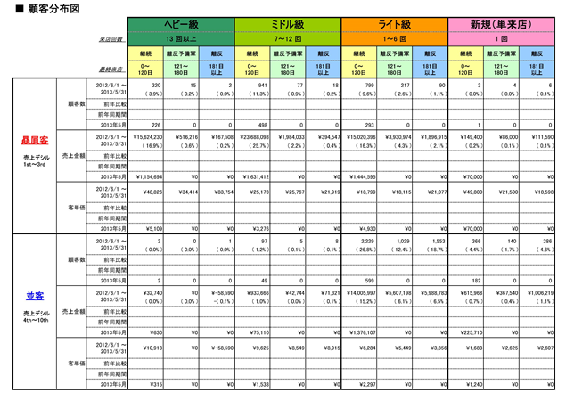
横１
横２
 |  |  |  | 各項目一覧
 |  |  |  | 1 | 横1
 |  |  |  | 2 | 横2
縦１
縦２
 |  |  |  | 3 | 縦１
 |  |  |  | 4 | 縦２
 |  |  |  | 5
 |  |  |  | 6
 |  |  |  | 7
 |  |  |  | 8
 |  |  |  | 9
 |  |  |  | 10
 |  |  |  | 11
 |  |  |  | 12
 |  |  |  | 13
 |  |  |  | 14
 |  |  |  | 15
 |  |  |  | 16
 |  |  |  | 17
 |  |  |  | 18
 |  |  |  | 19

画面定義(簡単分析)-1
第１章 画面定義 | システム名 | 簡単分析 | プログラム名 | 作成日 |  |  | 作成者

 | サブシステム名 |  | プログラムID | 更新日 |  |  | 更新者

睡眠客
優良客
画面レイアウト（フォームオープン時） |  |  |  | テーブル定義
 |  |  |  | No | 参照/更新 | テーブル名
 |  |  |  | 1 | 参照
〇商品、最終来店の指定でのお客様一覧
〇商品、金額・注文回数の指定でのお客様一覧
 |  |  |  | 2

顧客一覧
きっかけ
商品
安定
商品
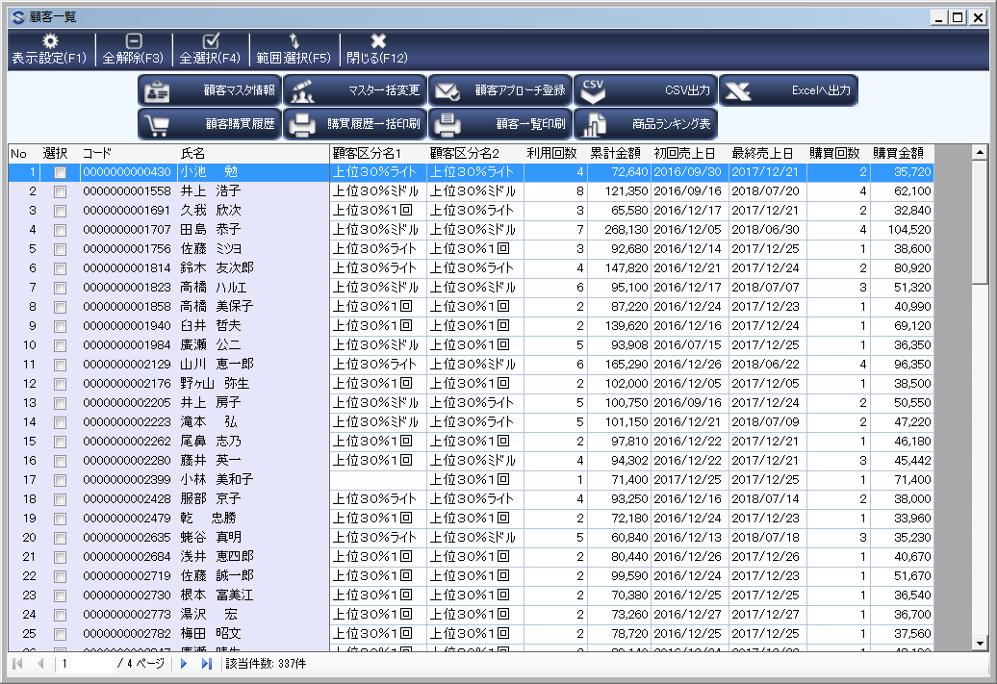
 |  |  |  | 各項目一覧
 |  |  |  | 1
 |  |  |  | 2
 |  |  |  | 3
 |  |  |  | 4
 |  |  |  | 5
 |  |  |  | 6
〇期間、新規のお客様の購入商品
〇期間、注文回数範囲のお客様の購入商品
 |  |  |  | 7
 |  |  |  | 8
 |  |  |  | 9
商品一覧
 |  |  |  | 10
 |  |  |  | 11
 |  |  |  | 12
 |  |  |  | 13
 |  |  |  | 14
 |  |  |  | 15
 |  |  |  | 16
 |  |  |  | 17
 |  |  |  | 18
 |  |  |  | 19

画面定義(顧客ランク更新)-1
第１章 画面定義 | システム名 | 顧客ランク更新 | プログラム名 | 作成日 |  |  | 作成者

 | サブシステム名 |  | プログラムID | 更新日 |  |  | 更新者

画面レイアウト（フォームオープン時） |  |  |  | テーブル定義
 |  |  |  | No | 参照/更新 | テーブル名
 |  |  |  | 1 | 参照
 |  |  |  | 2

比較前々期
開始日
2017/1/1
～
終了日
2017/12/31
比較前期
開始日
2018/1/1
～
終了日
2018/12/31
 |  |  |  | 各項目一覧
 |  |  |  | 1 | 比較前々期
 |  |  |  | 2 | 開始
 |  |  |  | 3 | 終了
比較今期
開始日
2019/1/1
～
終了日
2019/12/31
 |  |  |  | 4 | 顧客区分
 |  |  |  | 5 | 更新
顧客区分
▼
 |  |  |  | 6
 |  |  |  | 7
 |  |  |  | 8
 |  |  |  | 9
顧客ランク設定
 |  |  |  | 10
 |  |  |  | 11
 |  |  |  | 12
更新
 |  |  |  | 13
 |  |  |  | 14
 |  |  |  | 15
 |  |  |  | 16
 |  |  |  | 17
 |  |  |  | 18
 |  |  |  | 19

画面定義(顧客ランク更新)-３
第１章 画面定義 |  |  |  |  |  | システム名 | 顧客ランク更新 |  |  | プログラム名 |  | 作成日 | 作成者

 |  |  |  |  |  | サブシステム名 |  |  |  | プログラムID |  | 更新日 | 更新者

補足説明

顧客ランク設定

 |  |  |  | デシル１０－３０ |  |  | デシル４０－１００

 |  |  |  | 継続 | 離反予備軍 | 離反 | 継続 | 離反予備軍 | 離反 |  | 継続 今日から○○
 |  |  |  |  |  |  |  |  |  |  | 離反予備軍 ○○から○○
 | 注文 |  |  |  |  |  |  |  |  |  | 離反 ○○から○○
 | 回数 | １回 | 新規
 |  |  |  |  |  |  |  |  |  |  | □に顧客区分○○の区分コードが指定できる
 |  | ２－ | 育成（１）

 |  | ○ー | 育成（２）

 |  | ○ー | 常連

画面定義(顧客レーダー)-1
第１章 画面定義 | システム名 | 顧客レーダー | プログラム名 | 作成日 |  |  | 作成者

 | サブシステム名 |  | プログラムID | 更新日 |  |  | 更新者

画面レイアウト（フォームオープン時） |  |  |  | テーブル定義
 |  |  |  | No | 参照/更新 | テーブル名
 |  |  |  | 1 | 参照
 |  |  |  | 2

開始日
2018/1/1
～
終了日
2018/12/31

年齢
▼
顧客区分
▼
顧客分類
実行
 |  |  |  | 各項目一覧
 |  |  |  | 1 | 開始
 |  |  |  | 2 | 終了日
8商品選択
商品分類
 |  |  |  | 3 | 年齢
レーダー
 |  |  |  | 4 | 顧客区分
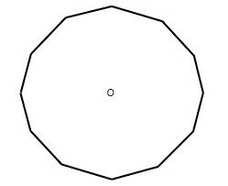
商品区分
▼
 |  |  |  | 5 | 顧客分類
 |  |  |  | 6 | 実行
 |  |  |  | 7 | 商品分類
 |  |  |  | 8 | 商品区分
 |  |  |  | 9 | 8商品選択
 |  |  |  | 10
 |  |  |  | 11
 |  |  |  | 12
 |  |  |  | 13
 |  |  |  | 14
 |  |  |  | 15
 |  |  |  | 16
 |  |  |  | 17
 |  |  |  | 18
 |  |  |  | 19

画面定義（倉庫側）-1)
第１章 画面定義 | システム名 |  | 倉庫側 | プログラム名 | 作成日 |  |  | 作成者

 | サブシステム名 |  |  | プログラムID | 更新日 |  |  | 更新者

画面レイアウト（フォームオープン時） |  |  |  |  | テーブル定義
 |  |  |  |  | No | 参照/更新 | テーブル名
 |  |  |  |  | 1 | 参照
 |  |  |  |  | 2
 |  | 納品請求画面と同様

出荷日
2019/11/11
～
出荷日
2019/11/11
検索
出荷区分
▼
未出荷
明細あり
全選択
出荷
 |  |  |  |  | 各項目一覧
 |  |  |  |  | 1 | 出荷日
 |  |  |  |  | 2 | 出荷日
 |  |  |  |  | 3 | 検索
日付 顧客名 担当者 商品 出荷状態 出荷区分 □
 |  |  |  |  | 4 | 出荷区分
 |  |  |  |  | 5 | 未出荷
 |  |  |  |  | 6 | 明細あり
 |  |  |  |  | 7 | 全選択
 |  |  |  |  | 8 | 出荷
 |  |  |  |  | 9
 |  |  |  |  | 10
 |  |  |  |  | 11
 |  |  |  |  | 12
 |  |  |  |  | 13
 |  |  |  |  | 14
 |  |  |  |  | 15
 |  |  |  |  | 16
 |  |  |  |  | 17
 |  |  |  |  | 18
 |  |  |  |  | 19

画面定義(取引先)-1
第１章 画面定義 | システム名 | 取引先側 | プログラム名 | 作成日 |  |  | 作成者

 | サブシステム名 |  | プログラムID | 更新日 |  |  | 更新者

画面レイアウト（フォームオープン時） |  |  |  | テーブル定義
 |  |  |  | No | 参照/更新 | テーブル名
 |  |  |  | 1 | 参照
 |  |  |  | 2

売上日
2019/11/11
～
売上日
2019/11/11
検索
商品分類
▼
未確認
明細あり
全選択
確認
 |  |  |  | 各項目一覧
 |  |  |  | 1 | 売上日
 |  |  |  | 2 | 売上日
 |  |  |  | 3 | 検索
日付 顧客名 担当者 商品 確認状態 □
 |  |  |  | 4 | 商品分類
 |  |  |  | 5 | 未確認
 |  |  |  | 6 | 明細あり
 |  |  |  | 7 | 全選択
 |  |  |  | 8 | 確認
 |  |  |  | 9
 |  |  |  | 10
 |  |  |  | 11
 |  |  |  | 12
 |  |  |  | 13
 |  |  |  | 14
 |  |  |  | 15
 |  |  |  | 16
 |  |  |  | 17
 |  |  |  | 18
 |  |  |  | 19

画面定義(請求確認)-1
第１章 画面定義 | システム名 | 請求確認 | プログラム名 | 作成日 |  |  | 作成者

 | サブシステム名 |  |  | 更新日 |  |  | 更新者

画面レイアウト（フォームオープン時） |  |  |  | テーブル定義
 |  |  |  | No | 参照/更新 | テーブル名
 |  |  |  | 1 | 参照
 |  |  |  | 2

請求月
2019/11
検索
 |  |  |  | 各項目一覧
 |  |  |  | 1 | 請求月
 |  |  |  | 2 | 検索
未確認
全選択
支払
振込手数料
 |  |  |  | 3 | 未確認
 |  |  |  | 4 | 全選択
請求月 請求残高 請求金額 支払状態 □
 |  |  |  | 5 | 支払
 |  |  |  | 6 | 振込手数料
 |  |  |  | 7
 |  |  |  | 8
 |  |  |  | 9
 |  |  |  | 10
 |  |  |  | 11
 |  |  |  | 12
 |  |  |  | 13
 |  |  |  | 14
 |  |  |  | 15
 |  |  |  | 16
 |  |  |  | 17
 |  |  |  | 18
 |  |  |  | 19

